증빙 화면
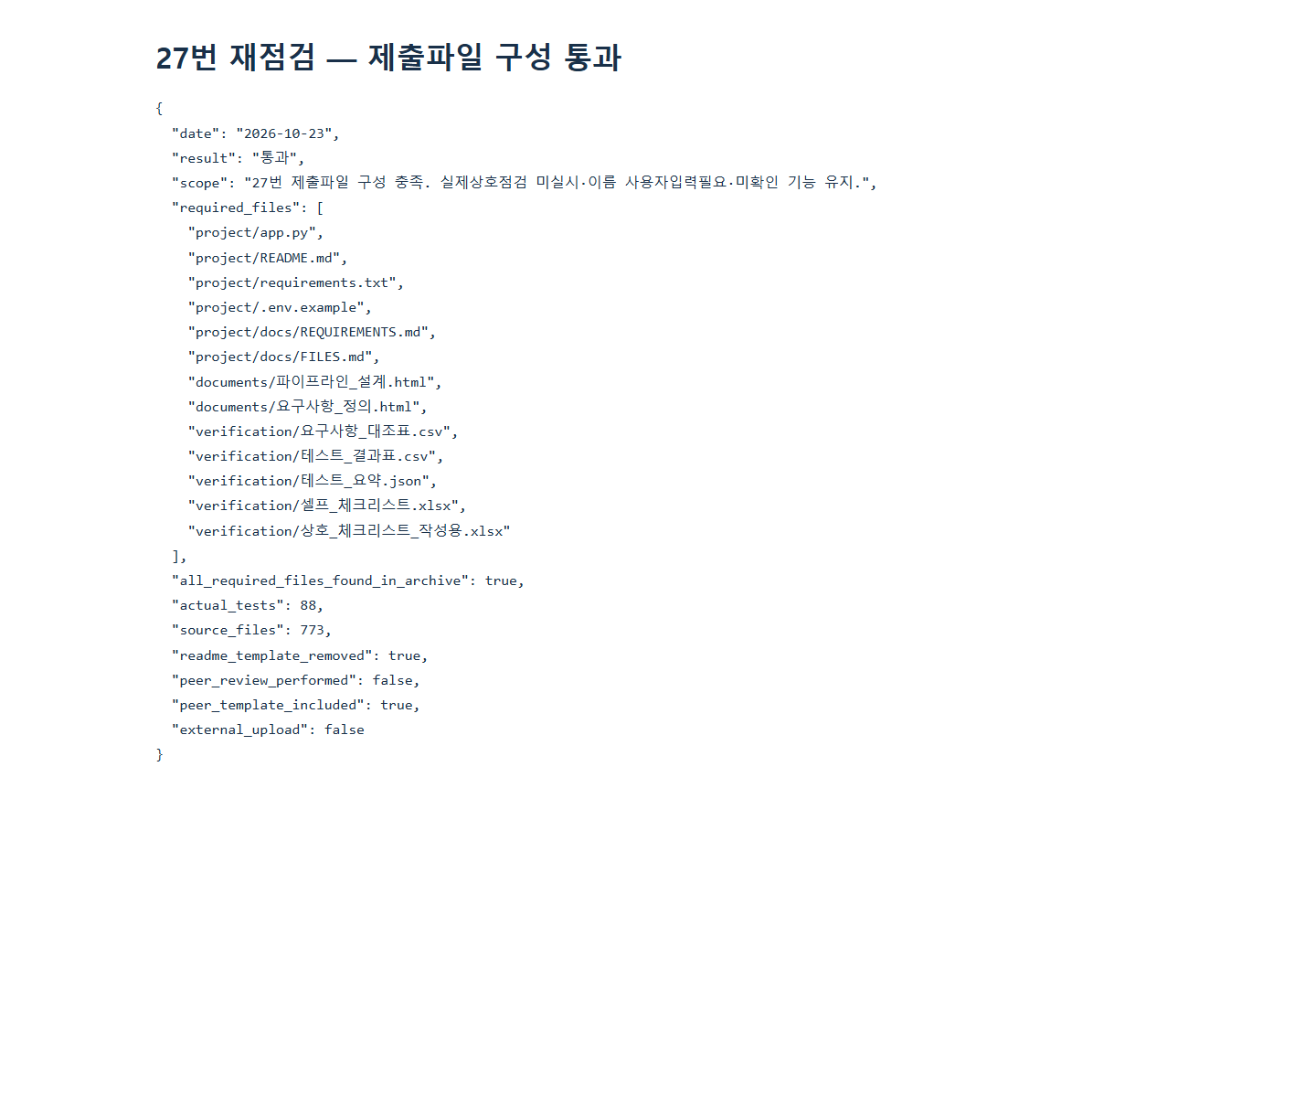
실제 앱 화면 캡처 — 2026-10-23
실제 앱 화면12장과 실제 실행/파일 점검 보고서17장을 구분. 승인된 공개 질문만 GMS 호출. 미선택15/16 제외,미수행 실험은 미수행으로 명시.

14_전문가_조언_안내.png
실제 앱 이용 범위 안내 펼침

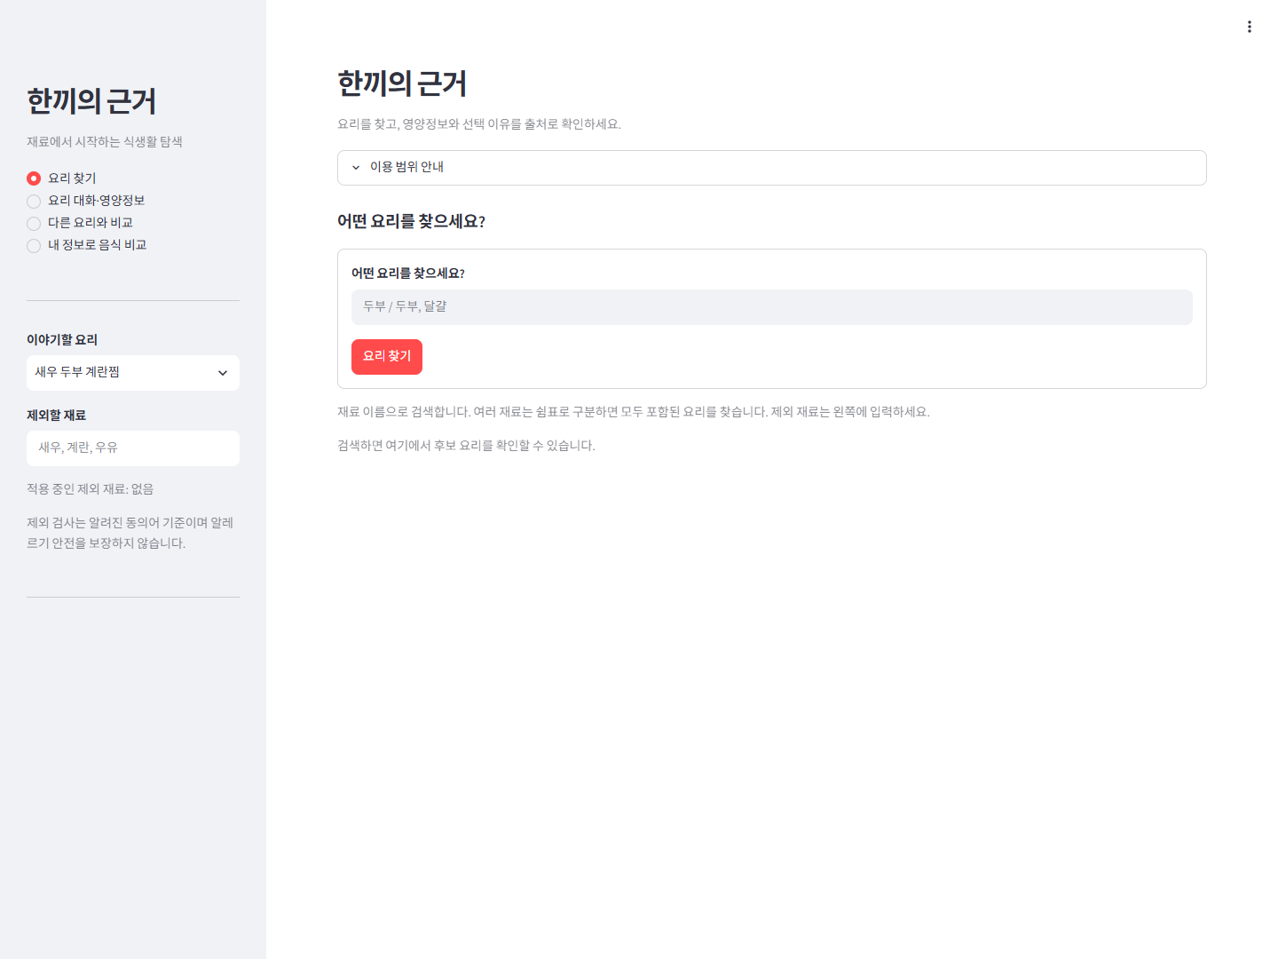

11_두부_포함_새우_제외.png
실제 재료 원문 검색: 두부 포함/새우 제외. 영양 조건 추천 아님.

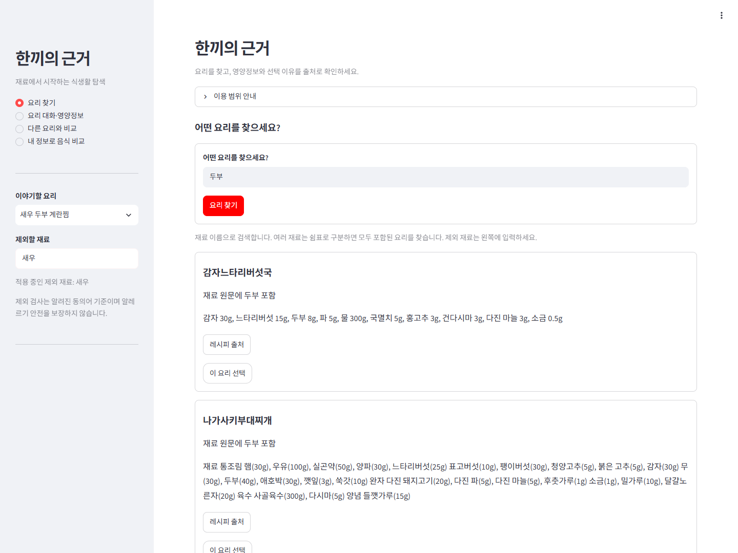

12_재료_영양_출처.png
실제 로컬 원재료 조회 표/기준량/출처. 제품 동일성은 후보이며 요리 전체 영양 아님.

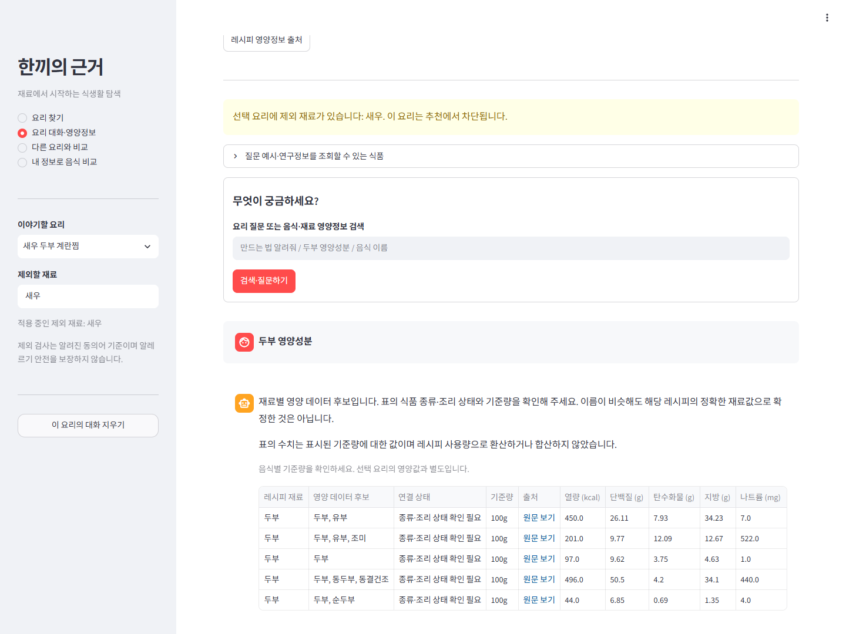

09_미수집_재료_안내.png
로컬 원재료 미수집 안내만 확인. LLM의 미등록 지식 질문 전체 시험을 대체하지 않음.

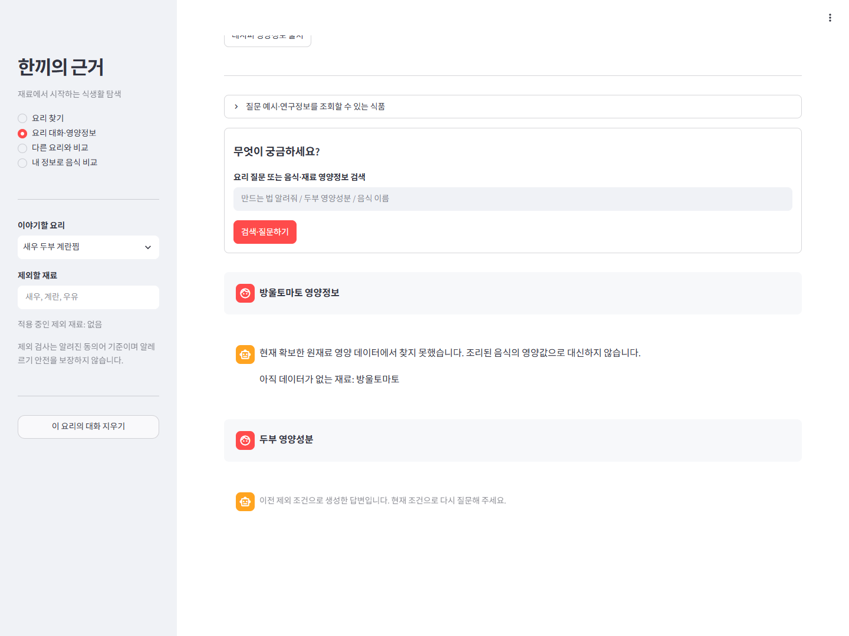

10_B요리_대화_분리.png
A요리에서 조회 후 B요리 선택: 대화 없음 확인.

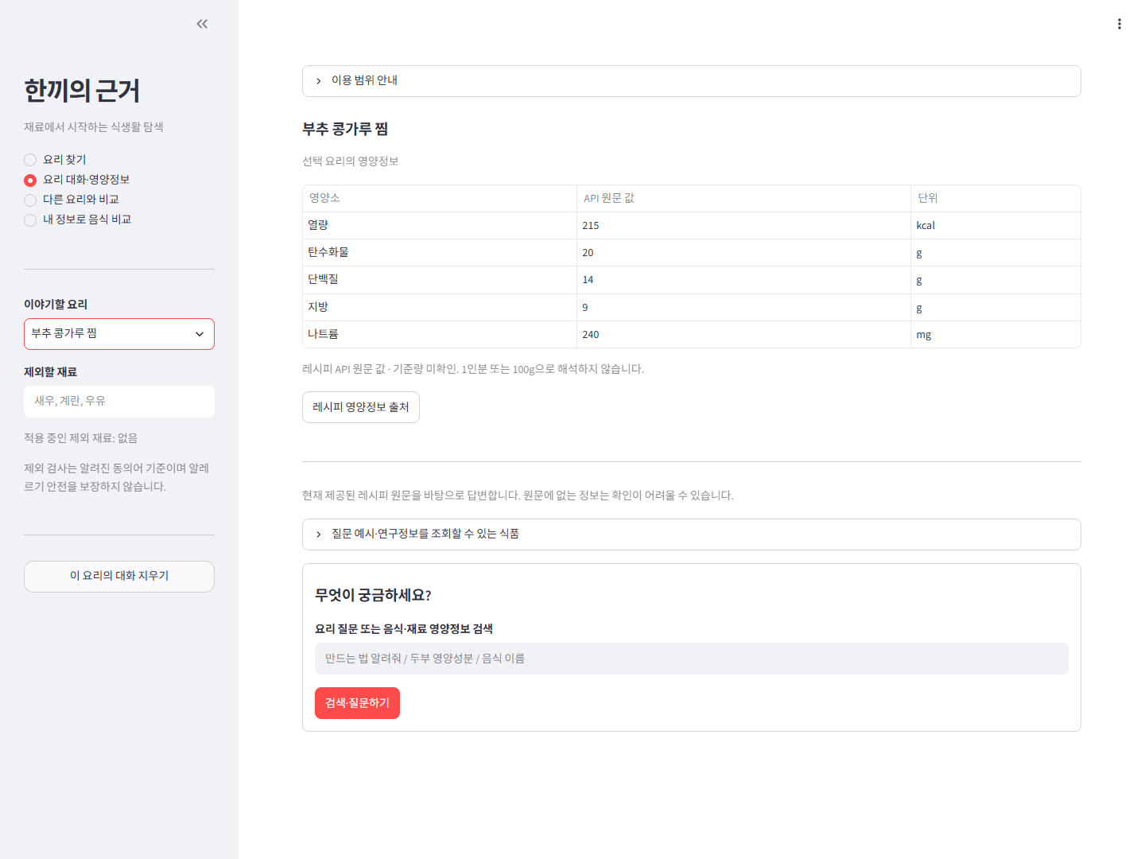

10_A요리_대화_복원.png
B에서 A 복귀: 기존 질문/조회 결과 복원 확인.

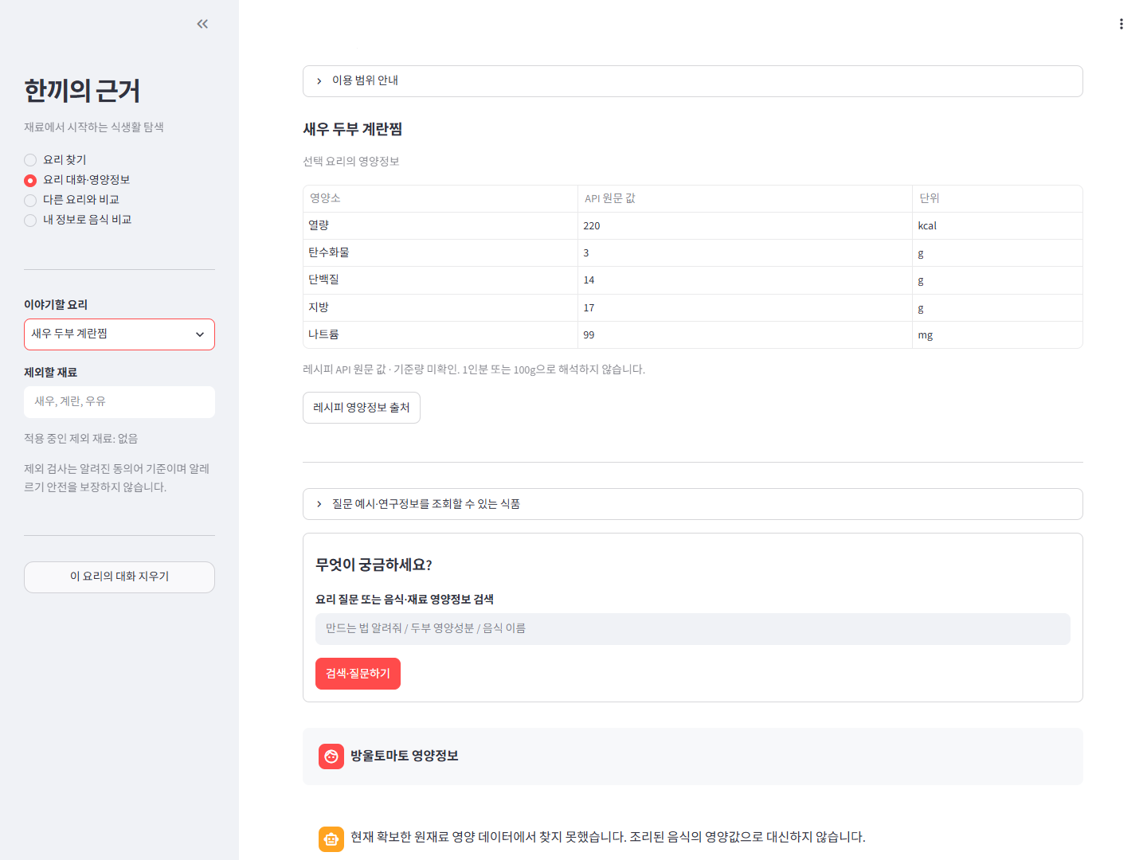

12_합성_기본입력_열량비교.png
기본 합성 신체 입력/중량/예산으로 실제 Python 계산. 실제 개인 정보 아님. 추가 GMS 생성 미실행.

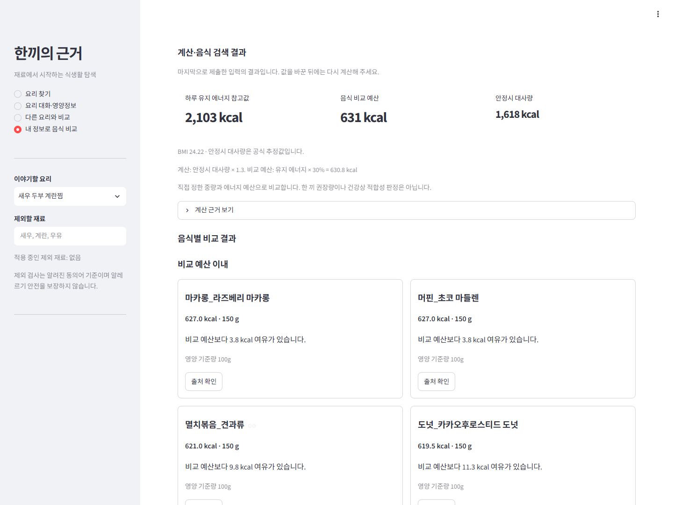

01_재점검_실행결과.png
로드·색인 건수와 검색 텍스트 실제 실행 JSON의 브라우저 보고서 캡처. 사용자 앱 화면과 구분.

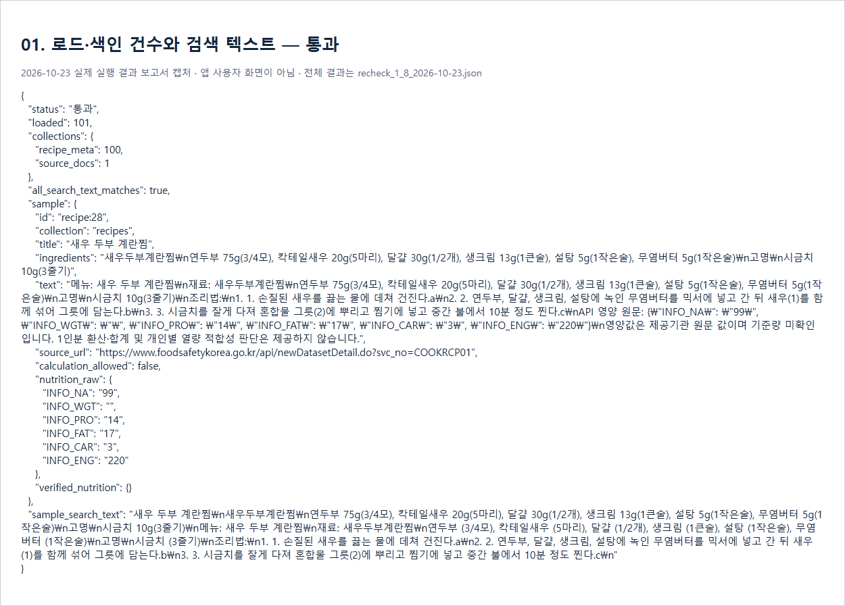

02_재점검_실행결과.png
두 번 색인 후 건수 유지 실제 실행 JSON의 브라우저 보고서 캡처. 사용자 앱 화면과 구분.



03_재점검_실행결과.png
실제 검색어 추출·문서 선별 실제 실행 JSON의 브라우저 보고서 캡처. 사용자 앱 화면과 구분.

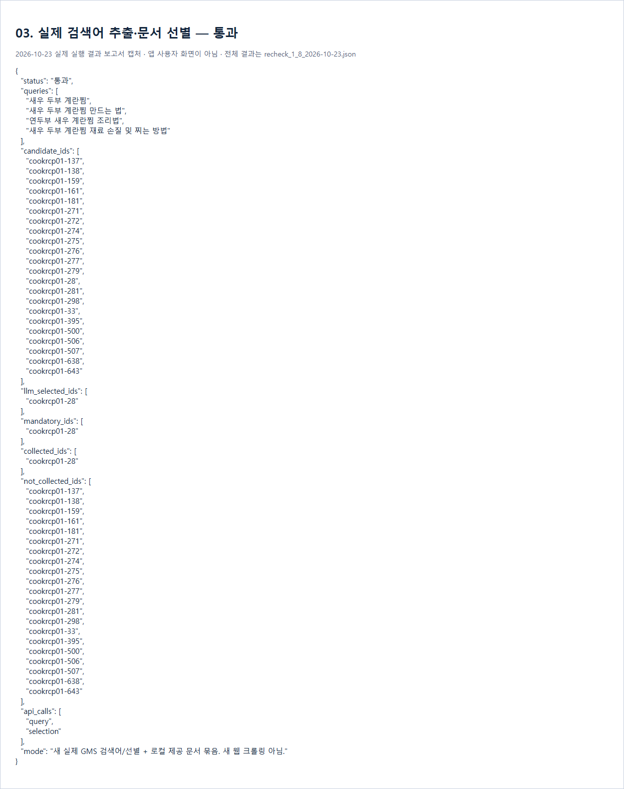

04_재점검_실행결과.png
같은 항목 재수집 캐시 실제 실행 JSON의 브라우저 보고서 캡처. 사용자 앱 화면과 구분.

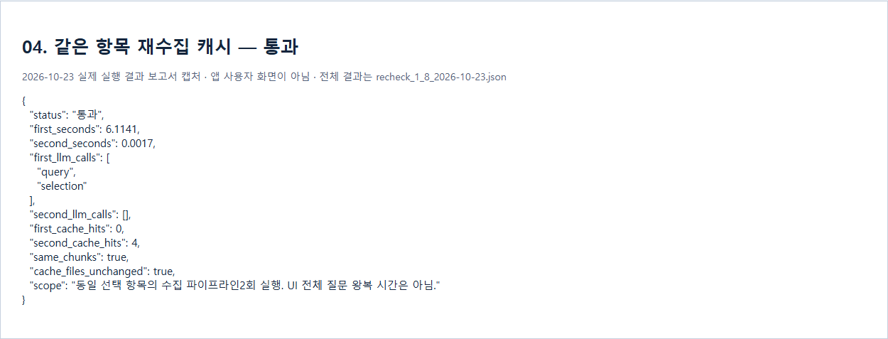

05_재점검_실행결과.png
청크 설정 변경 후 재색인 실제 실행 JSON의 브라우저 보고서 캡처. 사용자 앱 화면과 구분.

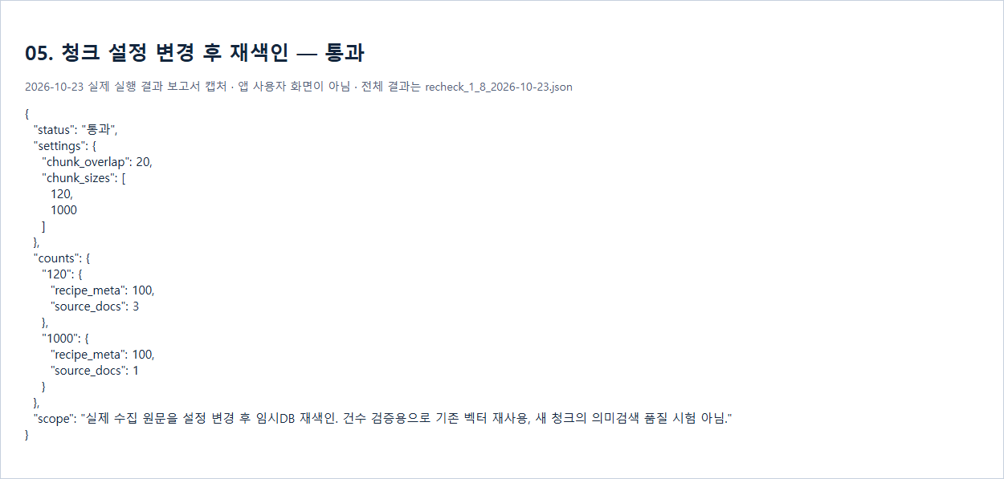

06_재점검_실행결과.png
Top-k 설정 변경 후 근거 목록 실제 실행 JSON의 브라우저 보고서 캡처. 사용자 앱 화면과 구분.



07_재점검_실행결과.png
실제 LangGraph 구성 실제 실행 JSON의 브라우저 보고서 캡처. 사용자 앱 화면과 구분.



08_재점검_실제답변_근거번호.png
실제 앱에서 별도 새 GMS 답변 생성. 본문 근거 번호와 화면 패널 번호 일치·항목 메타데이터/외부 문서 구분 확인.

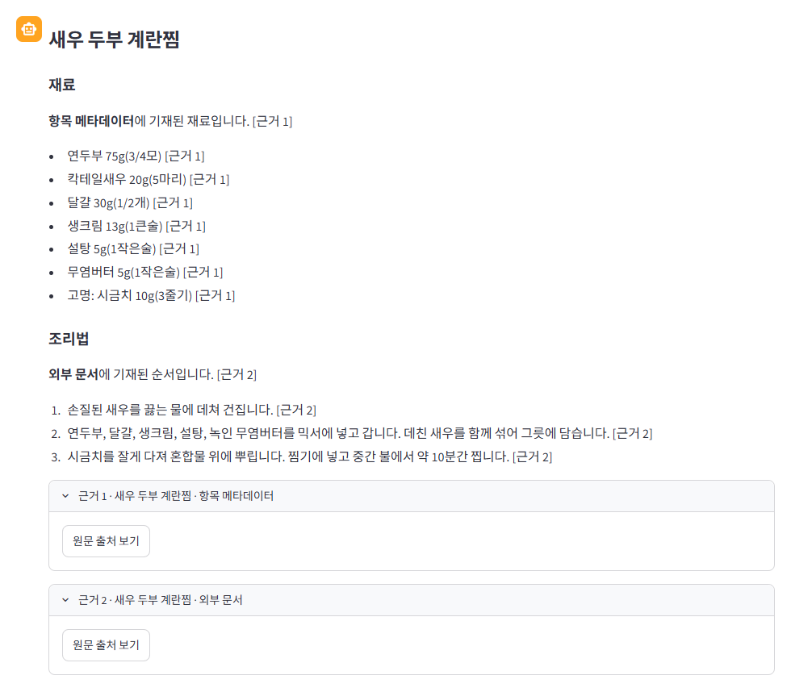

13_실제_처리중_진행상태.png
실제 GMS 답변 처리 중 상태. 모의 지연 주입 없음.

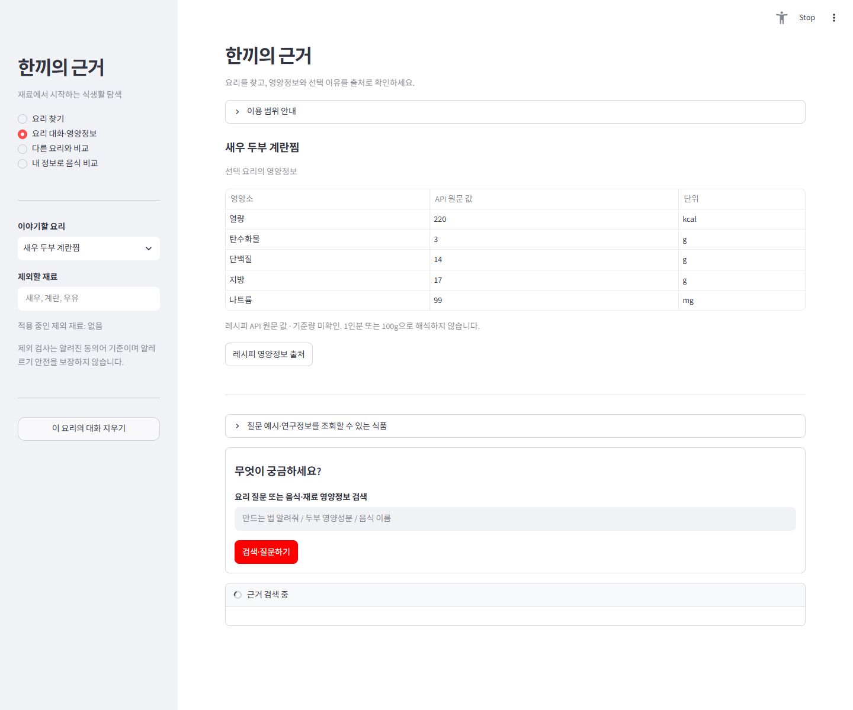

09_실제_GMS_문서없는_날짜질문.png
실제 GMS 자료부족 질문. 원문에 없는 날짜를 묻고 실제 답변을 기록.

13_no_key_격리사본_실제안내.png
원래 .env/색인 변경 없는 격리 사본. 실제 키 없는 설정과 무인용 안내

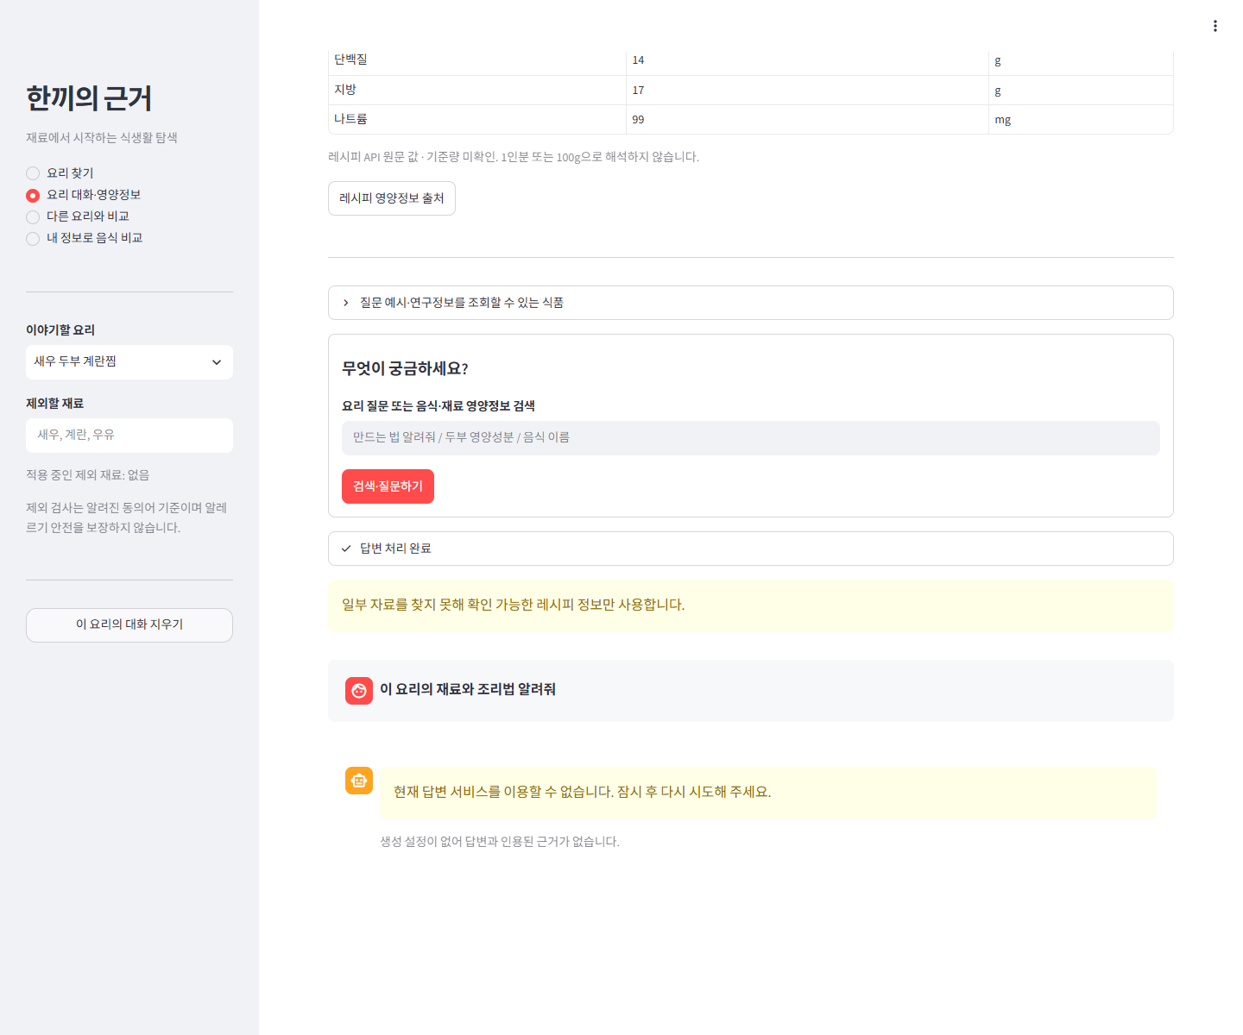

13_no_index_격리사본_실제안내.png
원래 .env/색인 변경 없는 격리 사본. 실제 빈 색인과 선택 메타데이터 대체 안내

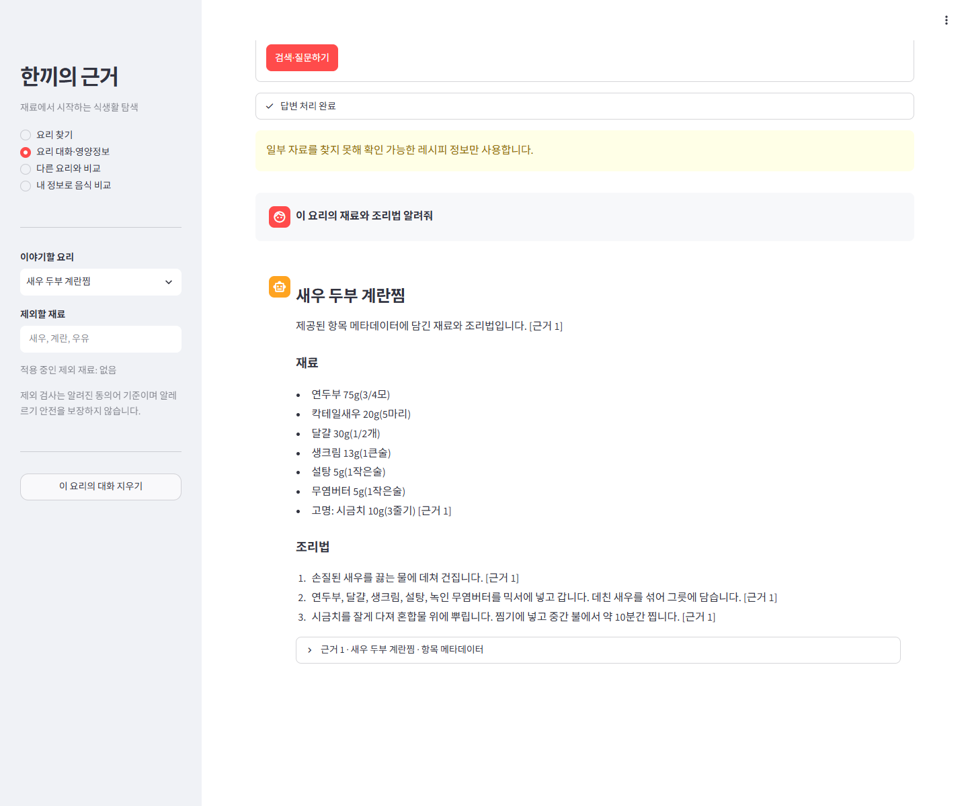

17_전체점검_실제기록_보고서.png
실제 파일/실행기록 보고서 화면. 미수행 실험의 결과 화면이 아님.

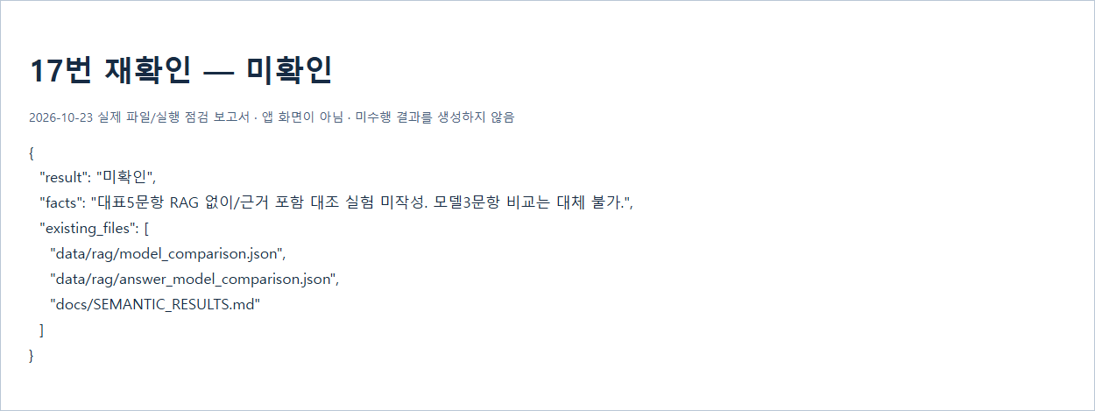

18_전체점검_실제기록_보고서.png
실제 파일/실행기록 보고서 화면. 미수행 실험의 결과 화면이 아님.

20_전체점검_실제기록_보고서.png
실제 파일/실행기록 보고서 화면. 미수행 실험의 결과 화면이 아님.

21_전체점검_실제기록_보고서.png
실제 파일/실행기록 보고서 화면. 미수행 실험의 결과 화면이 아님.

22_전체점검_실제기록_보고서.png
실제 파일/실행기록 보고서 화면. 미수행 실험의 결과 화면이 아님.

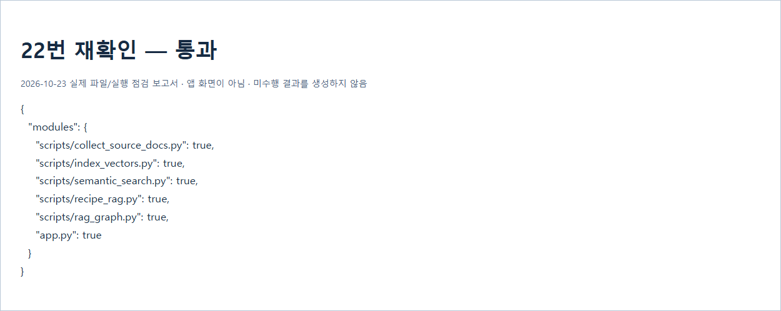

23_전체점검_실제기록_보고서.png
실제 파일/실행기록 보고서 화면. 미수행 실험의 결과 화면이 아님.

24_전체점검_실제기록_보고서.png
실제 파일/실행기록 보고서 화면. 미수행 실험의 결과 화면이 아님.

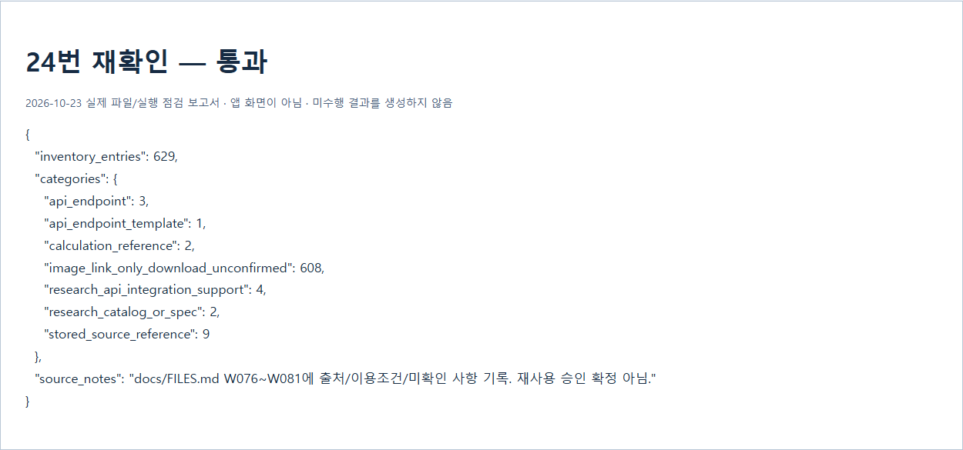

25_전체점검_실제기록_보고서.png
실제 파일/실행기록 보고서 화면. 미수행 실험의 결과 화면이 아님.

26_전체점검_실제기록_보고서.png
실제 파일/실행기록 보고서 화면. 미수행 실험의 결과 화면이 아님.

27_제출구성_충족_재검증.png
실제 제출ZIP 사전구성 검증. 상호양식 포함/실제점검미실시를 명시. 과거README 미완비 화면을 대체.

